Data
Bilan CO2 |  | Guide : remplir les cases en jaune et lire les résultats dans les onglets bilan

Mobilité |  |  |  | 2023 | Année de ce bilan
TCO2/an | kWh/an | km/an
0 | 0 | 0 |  | 0 | Nombre de vols A/R Internationaux/an en jet privé
2.9 | 12000 | 40000 |  | 2 | Nombre de vols A/R Internationaux/an en avion de ligne
0 | 0 | 0 |  | 0 | Nombre de vols A/R Nationaux/an en jet privé
0.4 | 1800 | 6000 |  | 3 | Nombre de vols A/R Nationaux/an en avion de ligne |  | Durée de vie | Véhicules
6.7 | 24000 | 30000 | 8 | L/100km | Nombre de km/an et consommation moyenne de votre voiture Thermique |  | 6.7 | 1
0.0 | 0 | 0 | 25 | kWh/100km | Nombre de km/an et consommation moyenne de votre SUV électrique |  | 100 | 0
0.0 | 0 | 0 | 20 | kWh/100km | Nombre de km/an et consommation moyenne de votre petite voiture électrique |  | 100 | 0
0.0 | 0 | 0 | 6 | kWh/100km | Nombre de km/an et consommation moyenne de votre VI électrique |  | 100 | 0
0.0 | 0 | 0 | 0.2 | kWh/100km | Nombre de km/an et consommation moyenne de votre VAE |  | 100 | 0

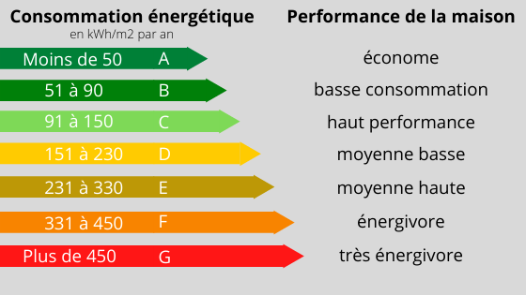
Logement
TCO2/an | kWh/an | Shab [m2] | Classe Energétique | Type | kWh/m2/an | kgCO2/kWh
0.5 | 6000 | 50 | C | Electricité | 120 | 0.08

Alimentation
TCO2/an | kWh/an | Rouge | Blanc | Végé | Lieu de production
5.0 |  | 0.5 | 0.4 | 0.1 | 2

Consommation - Forfait selon étude OXFAM
2 | 40% | Revenus | 1.0 | Déconsommation

Répartitions des émissions CO2
Services publics - Forfait 2TCO2/an (The Shift Project)
2.0

Emissions CO2
10 | TCO2/an | 51% | Mobilité
0 | TCO2/an | 2% | Logement
5 | TCO2/an | 26% | Alimentation
2 | TCO2/an | 10% | Consommation
2 | TCO2/an | 10% | Services Publics
19 | TCO2/an |  | Total
10 à 12 | TCO2/an |  | Moyenne en France en 2020 (consommation en France + importations)

Bilan CO2
Trajectoire CO2
Trajectoire CO2 / Poste

Bilan et trajectoire CO2 annuel (TCO2/an)
2023 | 2030 | 2040 | 2050
10.0 | 10.0 | 10.0 | 10.0 | Mobilité
0.5 | 0.3 | 0.1 | 0.0 | Logement
5.0 | 2.5 | 1.3 | 0.4 | Alimentation
2.0 | 1.0 | 0.5 | 0.5 | Consommation
2.0 | 1.2 | 0.6 | 0.3 | Services Publics

19 | 15 | 12 | 11 | TCO2/an | Vos émissions CO2 annuelles (TCO2/an/pers.)
12 | 6 | 3 | 1.5 | TCO2/an | Les émissions CO2 annuelles de la trajectoire GIEC (TCO2/an/pers.)
CO2 | CO2/2 | CO2/4 | CO2/8 |  | Carbon law : Rockström & al. 2017

53 | 41 | 34 | 31 | kgCO2/jour | Vos émissions quotidiennes (kgCO2/jour)

Carbon law vidéo
Carbon law scientific paper: |  | Rockström, J., Gaffney, O., Rogelj, J. et. al. 2017. A roadmap for rapid decarbonization. Science, Volume 355 Issue 6331

Bilan NRJ
Trajectoire NRJ
 | Trajectoire GIEC | Votre trajectoire
2023 |  | 43,800
2030 |  | 41,300
2040 |  | 41,300
2050 |  | 38,850

Bilan et trajectoire Energétique annuel (kWh/an)
2023 | 2030 | 2040 | 2050
37800 | 37800 | 37800 | 37800 | Mobilité
6000 | 3500 | 3500 | 1050 | Logement
0 | 0 | 0 | 0 | Alimentation
0 | 0 | 0 | 0 | Consommation
0 | 0 | 0 | 0 | Services Publics

43,800 | 41,300 | 41,300 | 38,850 | kWh/an | Votre usage de l'énergie (kWh/an/pers.)

120 | 113 | 113 | 106 | kWh/jour | Votre usage de l'énergie au quotidien (kWh/jour/pers.)
110 |  |  |  |  | Moyenne en France en 2020
55 |  |  |  |  | Moyenne mondiale en 2020

